クラス図（No.○✕）
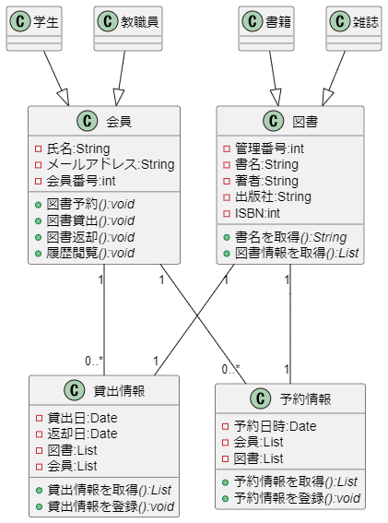
要求分析／クラス図 | システム名 | 作成者 | 作成日 | ページ
 | 図書館システム |  | 2024-10-21

ロバストネス図（図書予約）
予備設計／ロバストネス図 | システム名 | 作成者 | 作成日 | ページ
 | 図書館システム | ｄ | 2024-10-21
 | ユースケース名
 | 図書予約

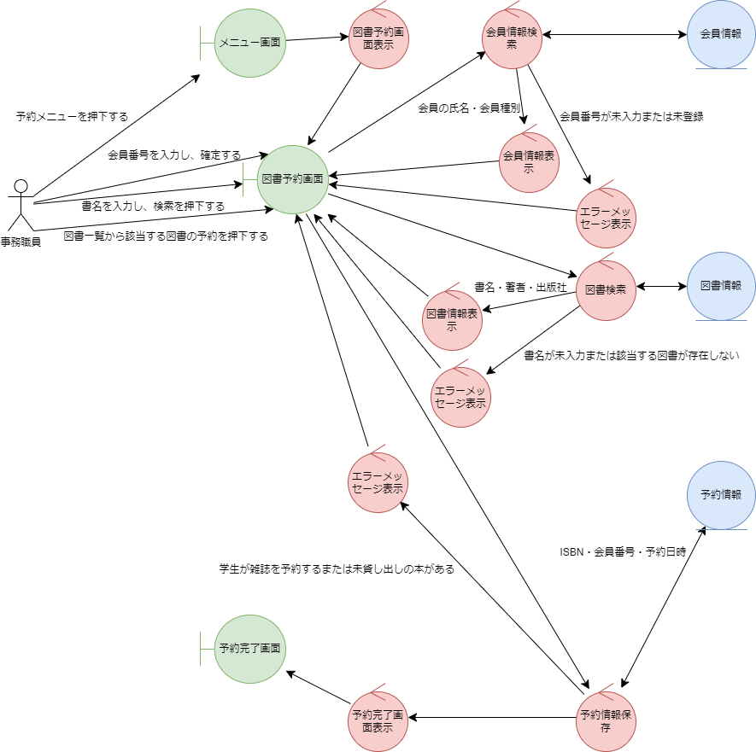
基本フロー

代替フロー

ロバストネス図（図書貸出）
予備設計／ロバストネス図 | システム名 | 作成者 | 作成日 | ページ
 | 図書館システム |  | 2024-10-21
 | ユースケース名
 | 図書貸出
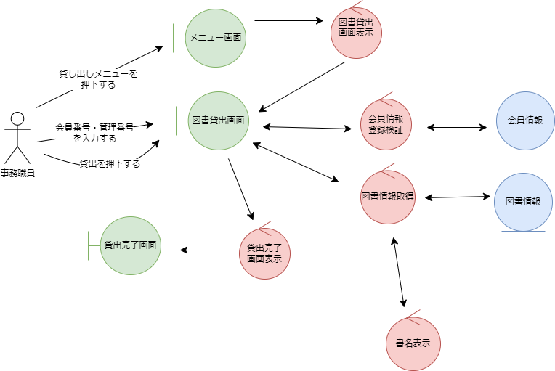
基本フロー

代替フロー

ロバストネス図（図書返却）
予備設計／ロバストネス図 | システム名 | 作成者 | 作成日 | ページ
 | 図書館システム |  | 2024-10-21
 | ユースケース名
 | 図書返却

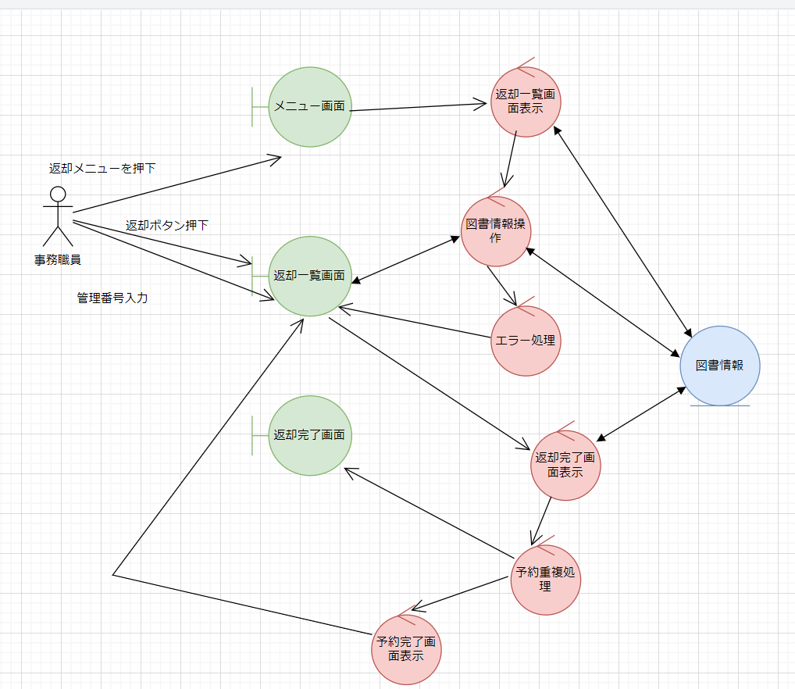
基本フロー

代替フロー

ロバストネス図（履歴閲覧）
予備設計／ロバストネス図 | システム名 | 作成者 | 作成日 | ページ
 | 図書館システム |  | 2024-10-21
 | ユースケース名
 | 履歴閲覧

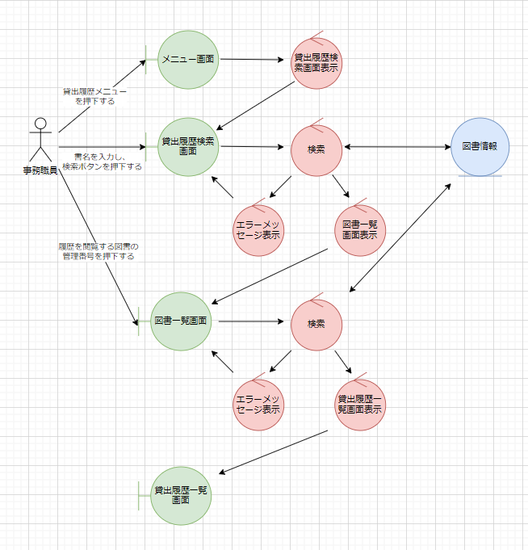
基本フロー

代替フロー

シーケンス図（図書予約）
詳細／シーケンス図 | システム名 | 作成者 | 作成日 | ページ
 | 図書館システム |  | 2024-10-21
 | ユースケース名
 | 図書予約
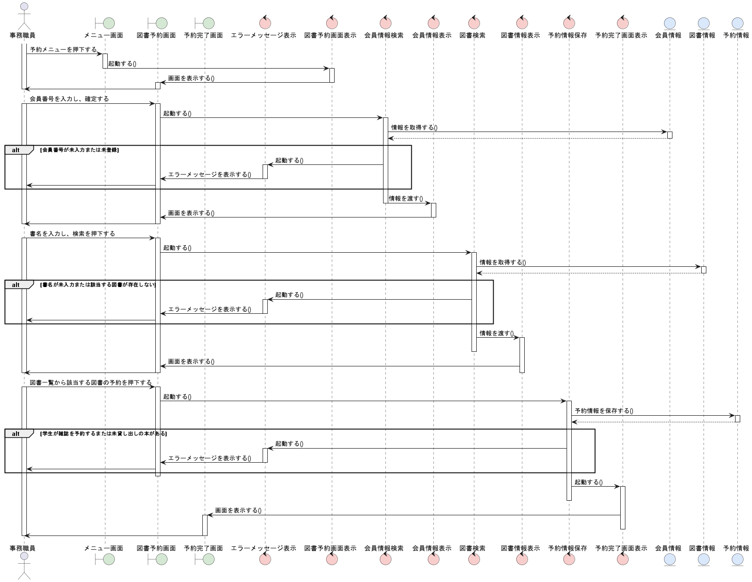
基本フロー

代替フロー

シーケンス図（図書貸出）
詳細／シーケンス図 | システム名 | 作成者 | 作成日 | ページ
 | 図書館システム |  | 2024-10-21
 | ユースケース名
 | 図書貸出
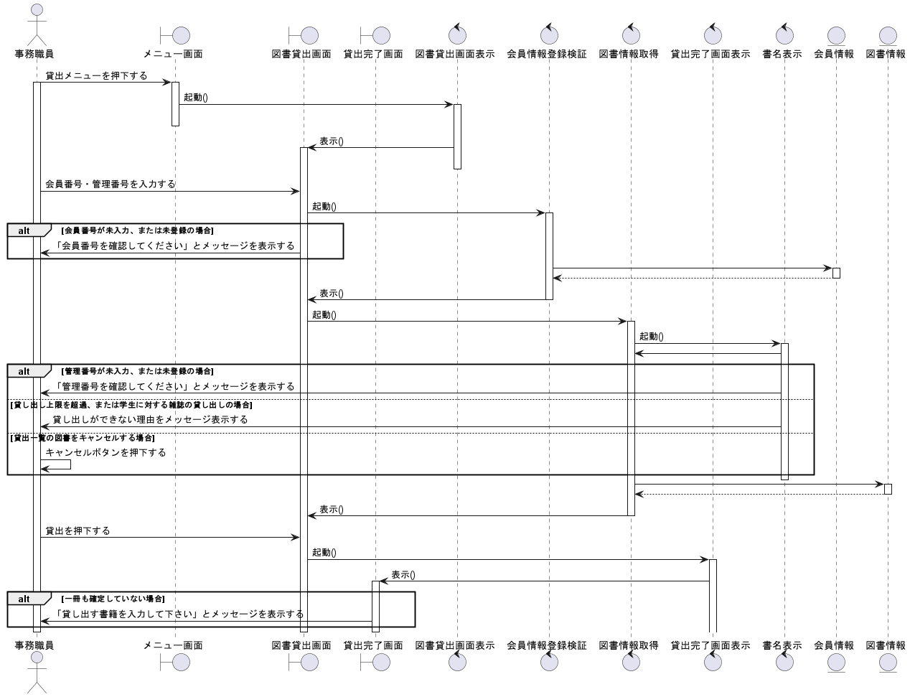
基本フロー

代替フロー

シーケンス図（図書返却）
詳細／シーケンス図 | システム名 | 作成者 | 作成日 | ページ
 | 図書館システム |  | 2024-10-21
 | ユースケース名
 | 図書返却

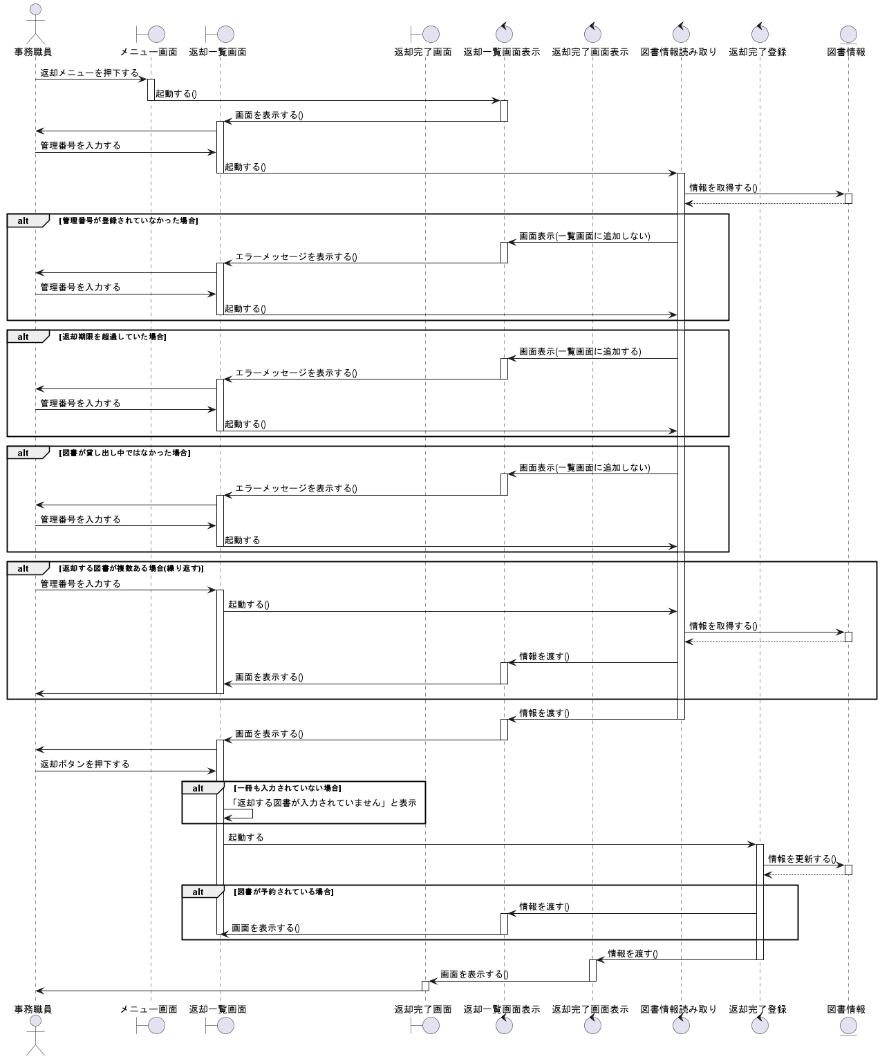
基本フロー

代替フロー

シーケンス図（履歴閲覧）
詳細／シーケンス図 | システム名 | 作成者 | 作成日 | ページ
 | 図書館システム |  | 2024-10-21
 | ユースケース名
 | 履歴閲覧
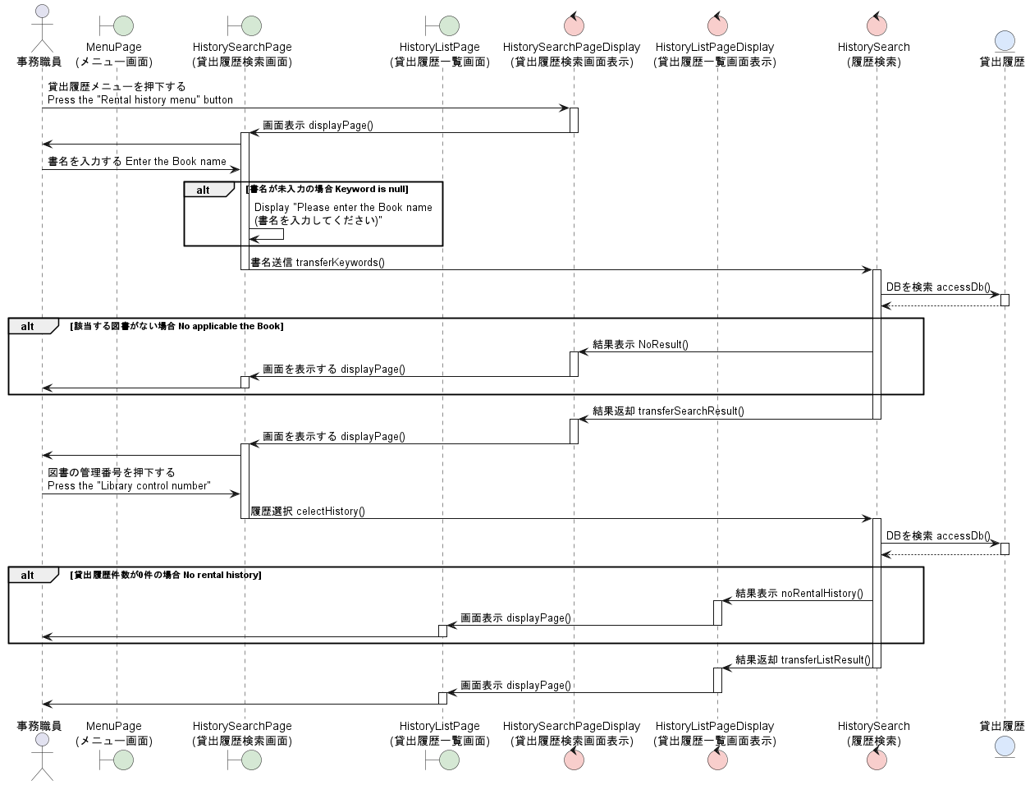
基本フロー

代替フロー

